3 багрепорти
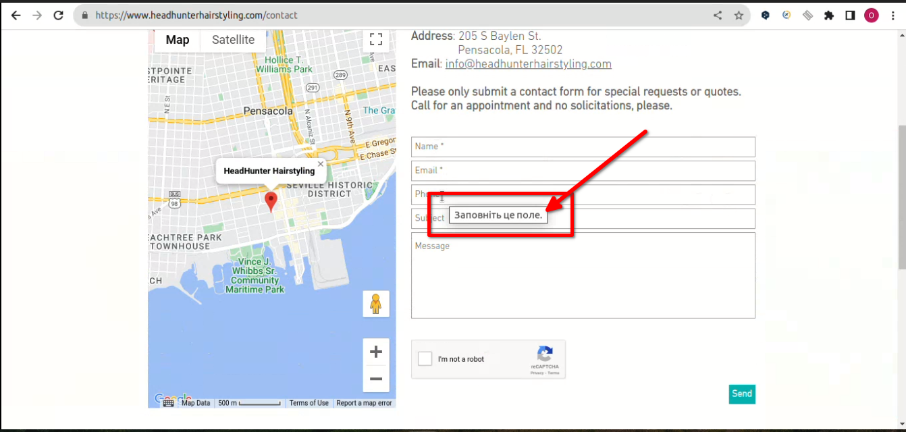
Beet Seed — відпрацюй навички на базовому рівні. 1. Протестуй сайт https://www.headhunterhairstyling.com/, знайшовши 3 баги; запиши їх в Google docs.
ID | Summury | Description | Steps to reproduce | Actual result: | Expected result: | Attached Files: Additional information:
1 | The similar “Cut” and “Color” elements are not aligned with each other on the “Services” page | The similar “Cut” and “Color” elements are not aligned with each other on the “Services” page. The margin properties for the similar “Cut” and “Color” elements are not matched. | 1.Open the site https://www.headhunterhairstyling.com/ 2. Click the "Services" button in the navigation menu in the header 3. Use the Toogle rulers to notice the location of the similar “Cut” and “Color” elements in relation to each other. | The similar “Cut” and “Color” elements are not aligned with each other on the “Services” page | The similar elements are aligned with each other in all sections on the “Services” page | Ubuntu 22.04.3 LTS Google Chrome 116.0.5845.179
2 | The pop-up message is displayed for less then 1 second after clicking the “Send” button without marking recaptcha-checkbox on the “Contact” page | The pop-up message “Поставте тут прапорець, якщо хочете продовжити” is displayed for less then 1 second after filling the form with valid data and clicking the “Send” button without marking recaptcha-checkbox on the “Contact” page. And the page is scrolled to the footer. The user does not have time to read the pop-up message | 1.Open the site https://www.headhunterhairstyling.com/ 2. Click the "Contact" button in the navigation menu in the header 3. Scroll down the page to the contact form. 4. Fill in all the fields of the form with valid data (Name — “test”, E-mail — “ukr.test.2023@gmail.com”, Phone - 12345, Subject — qwerty, Message- qwerty). 5. Leave the recaptcha-checkbox without mark. 6. Pay attention to the pop-up message displayed under the non-marked recaptcha-checkbox and the page is scrolled down to the footer. | The pop-up message is displayed for less then 1 second after clicking the “Send” button without marking recaptcha-checkbox on the “Contact” page | The pop-up message is displayed for 5 seconds after clicking the “Send” button without marking recaptcha-checkbox on the “Contact” page | Ubuntu 22.04.3 LTS Google Chrome 116.0.5845.179
3 | The tooltips are displayed in Russian after hovering the empty fields of the contact form on the “Contact” page, although the site language is English | The tooltips are displayed in Russian after hovering the empty fields of the contact form on the “Contact” page, although the site language is English | 1.Open the site https://www.headhunterhairstyling.com/ 2. Click the "Contact" button in the navigation menu in the header 3. Scroll down the page to the contact form 4. Hover one by one the mouse coursor over all empty fields of the contact form 5. Pay attention to the tooltips that are displayed after hovering | The tooltips are displayed in Russian after hovering the empty fields of the contact form on the “Contact” page, although the site language is English | The tooltips are displayed in English after hovering the empty fields of the contact form on the “Contact” page | Ubuntu 22.04.3 LTS Google Chrome 116.0.5845.179

Для багрепорту 1
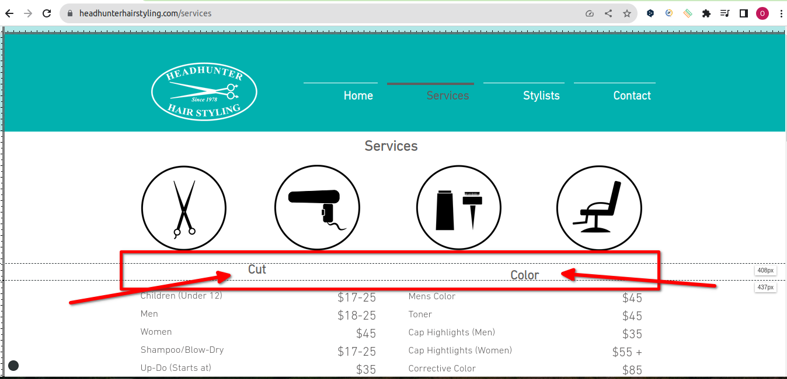

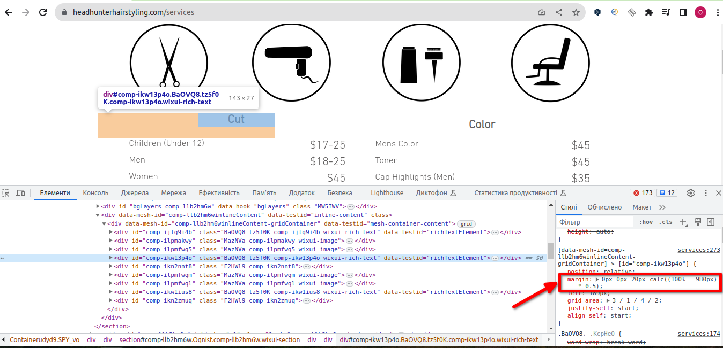

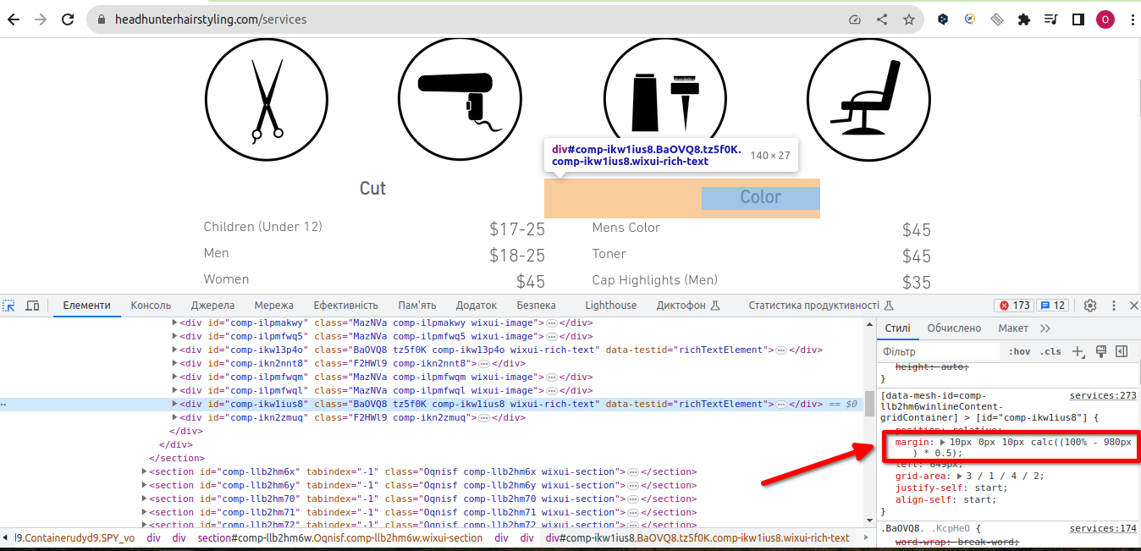

Для багрепорту 2
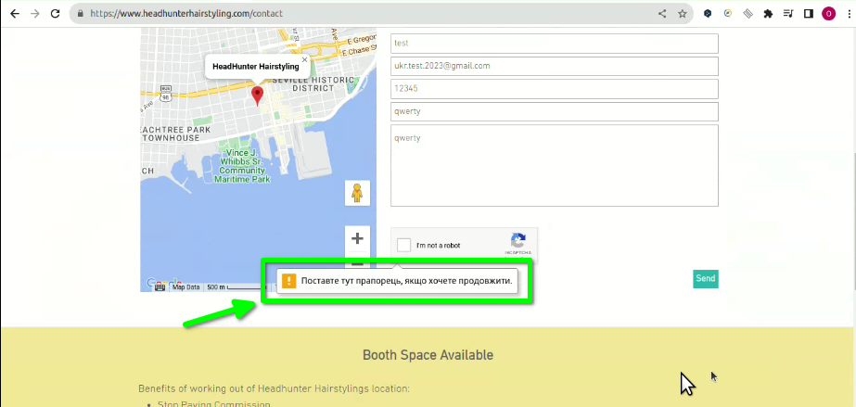

Для багрепорту 3

screen of page
